Aufgabe

IQ-Test bei Ablenkung durch laute Musik vs. in stiller Umgebung
(fiktive Daten)

Aufgabe 1: Berechnen Sie für beide Gruppen die angegebenen Kennwerte
Aufgabe 2: Berechnen Sie für die Kontrollgruppe per Hand das Konfidenzintervall auf Grundlage der Normalverteilung und für die Musik-Gruppe das Konfidenzintervall auf Basis der t-Verteilung.
Aufgabe 3: Berechnen Sie das Konfidenzintervall für die Musik-Gruppe direkt über =konfidenz.t()
Aufgabe 4: Erstellen Sie eine Graphik, in der Sie die beiden Mittelwerte als Punkte und die Konfidenzintervalle als Fehlerbalken darstellen.
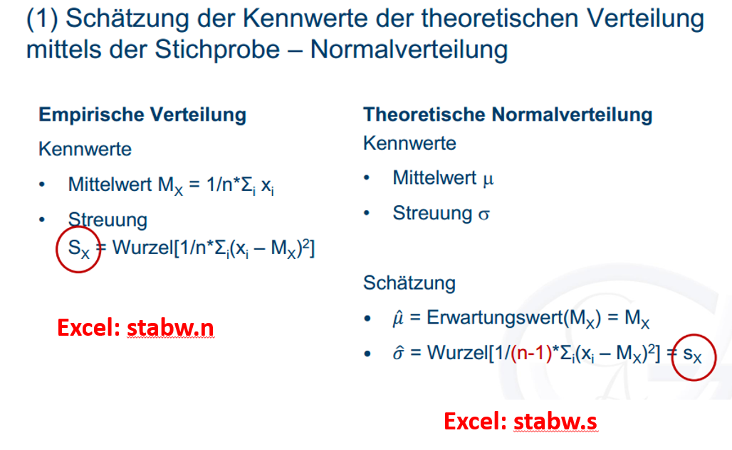
Zusatzaufgabe: Schauen Sie sich die unten verlinkte interaktive Visualisierung zu Konfidenzintervallen an.
Was sehen Sie? Was passiert, wenn man die Stichprobengröße ändert?
https://rpsychologist.com/d3/CI/

Gruppe 1: Laute Musik | Gruppe 2: Stille Umgebung |  | Gruppe 1: Musik | Gruppe 2: Still
110 | 108 | Mittelwert
81 | 106 | Anzahl n
109 | 89
95 | 88 | Streuung (Stichprobe)
79 | 85 | Geschätzte Streuung (Population)
93 | 105 | SE (Mittelwert)
62 | 98
92 | 89
82 | 95 | Bestimmung des 95% Konfidenzintervalls
104 | 80 | T-Wert für p=0,05 bei n=50 für Gruppe "Musik"; z-Wert für p=0,05 für Gruppe "Still"
76 | 93 | Untere Grenze
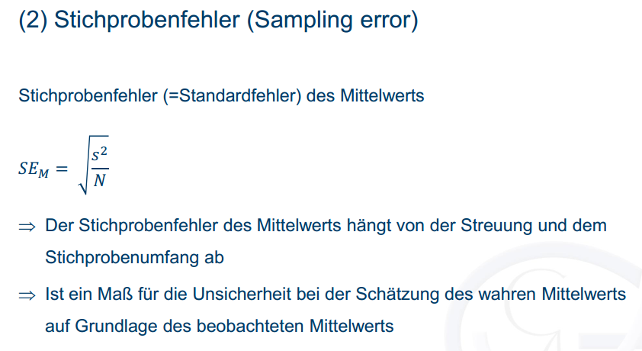
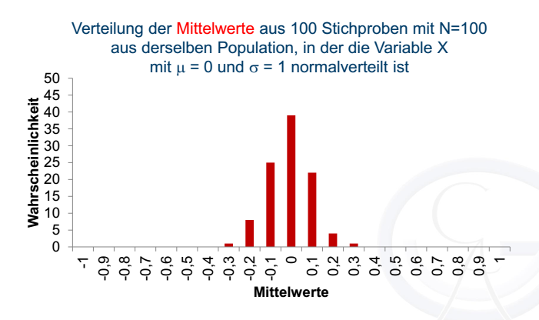
91 | 126 | Obere Grenze
65 | 99
121 | 67 | Konfidenzintervallbreite
100 | 89 | Hälfte der KI-Breite
86 | 117 | Konfidenzintervallbreite/2 mit Hilfe von =Konfidenz.t() bzw. =Konfidenz.norm()
94 | 86
96 | 105
93 | 102
78 | 117
102 | 100
119 | 69
98 | 135
126 | 67
98 | 77
45 | 97
81 | 113
90 | 92
101 | 112
104 | 100
78 | 116
63 | 101
91 | 117
78 | 90
100 | 103
79 | 101
90 | 90
76 | 122
102 | 133
81 | 90
98 | 109
82 | 114
92 | 90
101 | 105
80 | 105
102 | 93
107 | 93
104 | 76
91 | 103
130 | 97

Lösung
IQ-Test bei Ablenkung durch laute Musik vs. in stiller Umgebung
(fiktive Daten)

Aufgabe 1: Berechnen Sie für beide Gruppen die angegebenen Kennwerte
Aufgabe 2: Berechnen Sie für die Kontrollgruppe per Hand das Konfidenzintervall auf Grundlage der Normalverteilung und für die Musik-Gruppe das Konfidenzintervall auf Basis der t-Verteilung.
Aufgabe 3: Berechnen Sie das Konfidenzintervall für die Musik-Gruppe direkt über =konfidenz.t()
Aufgabe 4: Erstellen Sie eine Graphik, in der Sie die beiden Mittelwerte als Punkte und die Konfidenzintervalle als Fehlerbalken darstellen.
Zusatzaufgabe: Schauen Sie sich die unten verlinkte interaktive Visualisierung zu Konfidenzintervallen an.
Was sehen Sie? Was passiert, wenn man die Stichprobengröße ändert?
https://rpsychologist.com/d3/CI/

Gruppe 1: Laute Musik | Gruppe 2: Stille Umgebung |  | Gruppe 1: Musik | Gruppe 2: Still
110 | 108 | Mittelwert | 91.92 | 99.08
81 | 106 | Anzahl n | 50 | 50
109 | 89
95 | 88 | Streuung (Stichprobe) | 16.15 | 15.23
79 | 85 | Geschätzte Streuung (Population) | 16.31 | 15.39
93 | 105 | SE (Mittelwert) | 2.31 | 2.12
62 | 98
92 | 89
82 | 95 | Bestimmung des 95% Konfidenzintervalls
104 | 80 | T-Wert für p=0,05 bei n=50 für Gruppe "Musik"; z-Wert für p=0,05 für Gruppe "Still" | 2.0095752371 | 1.96
76 | 93 | Untere Grenze | 87.283879716 | 94.922288527
91 | 126 | Obere Grenze | 96.556120284 | 103.23771147
65 | 99
121 | 67 | Konfidenzintervallbreite | 9.27 | 8.32
100 | 89 | Hälfte der KI-Breite | 4.6361202841 | 4.157711473
86 | 117 | Konfidenzintervallbreite/2 mit Hilfe von =Konfidenz.t() bzw. =Konfidenz.norm() | 4.63612028 | 4.15771147
94 | 86
96 | 105
93 | 102
78 | 117
102 | 100
119 | 69
98 | 135
126 | 67
98 | 77
45 | 97
81 | 113
90 | 92
101 | 112
104 | 100
78 | 116
63 | 101
91 | 117
78 | 90
100 | 103
79 | 101
90 | 90
76 | 122
102 | 133
81 | 90
98 | 109
82 | 114
92 | 90
101 | 105
80 | 105
102 | 93
107 | 93
104 | 76
91 | 103
130 | 97

